Graphique 1
Titre | La guerre commerciale entraîne une réorganisation des flux commerciaux mondiaux
Sous-titre | Impact en 2030 de la guerre commerciale sur les flux commerciaux bilatéraux en valeur (prix FOB) - Variations en % par rapport au scénario de référence
Note de lecture | Dans le scénario central, en 2030, le flux de commerce en valeur de la Chine vers les USA est réduit de 80,5 % par la guerre commerciale par rapport au scénario de référence.
Note | Ne sont ici représentées que les relations stratégiques. Les flèches vertes indiquent des augmentations, les grises, des diminutions. L'épaisseur des flèches est proportionnelle à l’ampleur de la variation.
Source | Calcul des auteurs à partir de MIRAGE-Power.

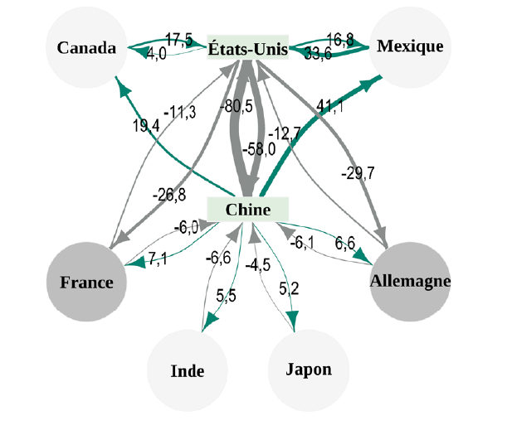

Graphique 2
Titre | Les représailles commerciales punissent les États-Unis, le Mexique est le grand gagnant d’un protectionnisme plus substantiel envers la Chine
Sous-titre | Impact en 2030 de la guerre commerciale sur le PIB et les exportations en volume selon différents scénarios
Note de lecture | Dans le scénario central (barres noires), la Chine voit son PIB réduit de 1,3 % par rapport au scénario de référence alors que sans représailles (barres vertes) il n’est réduit que de 1,1 % et de seulement 0,2 % si la Chine est confrontée comme tous les autres pays (à l’exception du Canada et du Mexique) à une augmentation de ses droits de douane sur le marché américain de 10 pp au lieu de 60 pp (barres grises).
Source | Calcul des auteurs à partir de MIRAGE-Power.

 | Région | PIB |  |  |  | Exportations
 |  | +10 monde, sans représailles | +10 monde, +60 Chine, sans représailles | +10 monde, +60 Chine, avec représailles |  | +10 monde, sans représailles | +10 monde, +60 Chine, sans représailles | +10 monde, +60 Chine, avec représailles
 | Mexique | 2.3 | 6.5 | 6.6 | Mexique | 9.2 | 25.8 | 26.1 | Mexique | 1.5 | 0.1 | 4.2 | 1.2 | 0.3 | 16.6
 | Canada | 0.7 | 1.2 | 1.3 | Canada | 4.5 | 7.9 | 8.3 | Canada | 8.3 | 0.1 | 0.5 | 5.1 | 0.4 | 3.4
 | France | -0.2 | -0.1 | -0.1 | France | -0.7 | -0.5 | -0.5 | France | 0.0 | 0 | 0.1 | 0.0 | 0 | 0.2
 | Allemagne | -0.3 | -0.3 | -0.1 | Allemagne | -0.6 | -0.5 | -0.6 | Allemagne | -66.7 | 0.2 | 0 | 20.0 | -0.1 | 0.1
 | Reste UE 27 | -0.2 | -0.2 | -0.1 | Reste UE 27 | -0.5 | -0.4 | -0.4 | Reste EU 27 | -50.0 | 0.1 | 0 | 0.0 | 0 | 0.1
 | Japon | -0.2 | -0.1 | -0.2 | Japon | -1.6 | -0.9 | -1.9 | Japon | 100.0 | -0.1 | 0.1 | 111.1 | -1 | 0.7
 | Royaume-Uni | -0.3 | -0.2 | -0.3 | Royaume-Uni | -1.5 | -1.1 | -1.4 | Royaume-Uni | 50.0 | -0.1 | 0.1 | 27.3 | -0.3 | 0.4
 | Inde | -0.3 | -0.2 | -0.3 | Inde | -1.5 | -0.8 | -1.3 | Inde | 50.0 | -0.1 | 0.1 | 62.5 | -0.5 | 0.7
 | États-Unis | -0.4 | -0.7 | -1.3 | États-Unis | -10.7 | -15.2 | -22.9 | États-Unis | 85.7 | -0.6 | -0.3 | 50.7 | -7.7 | -4.5
 | Chine | -0.2 | -1.1 | -1.3 | Chine | -1.6 | -7.6 | -8.9 | Chine | 18.2 | -0.2 | -0.9 | 17.1 | -1.3 | -6

Graphique 3
Titre | Les recettes douanières ne peuvent pas remplacer celles tirées de l’impôt fédéral sur le revenu
Sous-titre | Recettes douanières américaines en 2030 avec un droit de douane universel
Note de lecture | En 2030, avec un droit de douane universel de 10 % les recettes douanières américaines seraient de 313 milliards de dollars, de 487 milliards de dollars avec un droit universel de 20 %.
Source | Calcul des auteurs à partir de MIRAGE-Power.

 | Droits de douane universel supplémentaire (y compris Canada et Mexique), en points de % | Recettes douanières, en milliards de dollars

 | 10 | 313
 | 20 | 487
 | 30 | 611
 | 40 | 698
 | 50 | 756
 | 60 | 792
 | 70 | 812
 | 80 | 819
 | 90 | 817
 | 100 | 807
 | 120 | 772
 | 140 | 724
 | 160 | 672

